مقدمة
 | 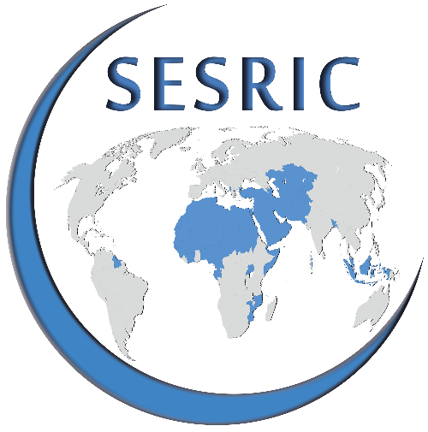 | استبيان حول تخطيط واقع المساعدة الإنمائية والتعاون في البلدان الأعضاء في منظمة التعاون الإسلامي
 | مقدمة
 | يقوم سيسرك بإجراء مشروع "تخطيط واقع المساعدة الإنمائية والتعاون في البلدان الأعضاء في منظمة التعاون الإسلامي" بهدف تطوير قائمة معلومات حول وكالات المساعدة الإنمائية الوطنية في الدول الأعضاء في المنظمة بما في ذلك الوزارات المعنية و/ أو المؤسسات الحكومية الأخرى. ويهدف الدليل إلى تغطية المعلومات والخلفية والأنشطة المؤسسية المتعلقة بالمساعدة الإنمائية الرسمية (ODA) والأنواع الأخرى من المساعدات الإنمائية التي تقع تحت مسؤولية وكالات المساعدة الإنمائية الوطنية.
 | الهدف
 | إن الغرض من هذا الاستبيان هو جمع معلومات حول خلفية وأنشطة وكالات المساعدة الإنمائية الوطنية القائمة في الدول الأعضاء في منظمة التعاون الإسلامي والمسؤولة عن تنسيق المساعدة الإنمائية الرسمية وغيرها من برامج التعاون الثنائية ومتعددة الأطراف ذات الصلة بالتنمية الاقتصادية والاجتماعية. ويطلب من المؤسسات المجيبة أن تشارك أيضا بيانات المساعدة الإنمائية الرسمية المتعلقة ببلدانها. وعلاوة على ذلك، يرجى ترشيح نقاط الاتصال لمزيد من التواصل بشأن المشاريع وطرائق التعاون ذات الصلة.
 | ملاحظة مهمة
 | ينقسم الاستبيان إلى ثلاثة أجزاء مُنفصلة، وهي: الجزء 1: البنية المؤسسية والخلفية الجزء 2: معلومات حول نطاق المساعدة الإنمائية الجزء 3: إحصاءات المساعدة الإنمائية الرسمية
 | بخصوص الأسئلة ذات "الإجابات المحددة"، يرجى وضع علامة (X) في الخانة ذات الصلة. بخصوص الأسئلة "المفتوحة"، يرجى الكتابة في الفراغ المُخصص لذلك مقابل كل سؤال. يرجى إضافة صفحة منفصلة إذا لزم الأمر. خلال الرد على الأسئلة، يرجى مراعاة جميع مصادر المعلومات، بما في ذلك كل الجهات/ الوكالات الحكومية الأخرى.
يرجى ملء الاستمارة إلكترونيا وإرسالها إلى statistics@sesric.org ويستحسن أن يتم ذلك بحلول 31 ديسمبر 2018.
إذا كانت لديكم أية أسئلة بخصوص محتوى الاستمارة، يرجى إرسال أسئلتكم إلى: statistics@sesric.org
 | معلومات عن المؤسسة
 | 1. المرجو تقديم تفاصيل الاتصال حول مؤسستكم
 | البلد
 | اسم المؤسسة
 | مختصر اسم المؤسسة (إذا وُجد)
 | اسم رئيس المؤسسة
 | لقب رئيس المؤسسة
 | رقم الهاتف |  | رمز البلد | رمز المدينة | الرقم
 | رقم الفاكس |  | رمز البلد | رمز المدينة | الرقم
 | الموقع الإلكتروني
 | الإيميل
 | حساب تويتر (إذا وُجد)
 | العنوان البريدي
 |  |  | المدينة |  | البلد

 | 2. يرجى تقديم تفاصيل الاتصال الخاصة بنقطة الاتصال في مؤسستكم المكلفة بالرد على الاستبيان
 | الإسم
 | المنصب
 | الدائرة
 | رقم الهاتف |  | رمز البلد | رمز المدينة | الرقم
 | رقم الهاتف
 | الإيميل

 | 3. يرجى تقديم تفاصيل الاتصال الخاصة برئيس الدائرة المسؤولة عن البيانات المتعلقة بتدفقات التمويل الإنمائي
 | الإسم
 | المنصب
 | الدائرة
 | رقم الهاتف |  | رمز البلد | رمز المدينة | الرقم
 | رقم الهاتف
 | الإيميل

 | تنويه
 | سيجمع سيسرك الردود وينشر المعلومات المؤسسية على موقعه الإلكتروني والتي يمكن استخدامها من قبل الدول الأعضاء في منظمة التعاون الإسلامي والمؤسسات المعنية التابعة لها والمنظمات الدولية الأخرى ذات الصلة بالمساعدة الإنمائية.

